Dane podstawowe korpusu
InnoTech Cabinet Designer PL

 | InnoTech Cabinet Designer ma ułatwić znalezienie prawidłowej wysokości montażu prowadnicy Quadro i mocowań frontów w systemie szuflad InnoTech dla wysokości boku korpusu 720 mm. Program podaje wyliczenia dla standartowych wysokości frontów szuflad 140mm i 283 mm. Głębokość boku korpusu zależy od długości szuflad Innotech jakie chcemy zastosować. Odległość osi otworów od krawedzi korpusu wynosi 37 mm dla wszystkich prowadnic.

 | Wpisz podstawowe informacje dotyczące szafki:

dla Quadro 30: 34 mm - nośność 30kg
dla Quadro V6: 37 mm - nośność 30kg
dla Quadro V6+: 42 mm - nośność 50kg
dla Quadro V8: 47 mm - nośność 70kg
 |  | Grubość płyt | 18 mm
 |  | Min. Przestrzeń dla prowadnicy Quardo | 37 mm
 |  | Szczelina pod dolnym frontem szuflady1 | 2 mm

 | …Optymalna przestrzeń
 | Metoda montażu która daje mozliwość optymalnego wykorzystania przestrzeni w korpusie : Każda prowadnica wymaga zastosowanie minimalnej przestrzeni do jej montażu (z uwagi na jej wysokość). W celu redukcji utraty przestrzeni producent montuje prowadnice najniżej jak można w stosunku do frontów. Dolny front z uwagi na nałożenie frontu na wieniec dolny posiada inne położenie mocowań w porównaniu do reszty szuflad. Reszta frontów szuflad posiada te same położenie mocowań frontu.

 | … Identyczne fronty szuflad
 | Duże ułatwienie dla producentów korpusów : położenie mocowań frontów we wszystkich frontach szuflad jest identyczne. Producent może nawiercać fronty wszystkie razem, pozwala to uniknąć pomyłek. Fronty o tych samych wymiarach będą mogły być zamienne z uwagi na identyczne położenie mocowań frontów. Jeśli wybierzemy prowadnice o najwyższej wymaganej przestrzeni możemy zmieniać je bez konieczności zmian położeń mocowań frontów. Jedyna niedogodność: ten rodzaj konstrukcji powoduje strate pewnej przestrzeni nad szufladami z uwagi na nałożenie dolnej szuflady na wieniec dolny i identyczne położenie mocowań frontów w pozostałych frontach szuflad. |  |  | 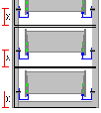
 | UWAGA: Montaż prowadnic Quadro na bokach korpusu ulega zmianie w zmianie sposobu montażu.!

Optymalna przestrzeń
InnoTech Wymiary dla optymalnej przestrzeni

Fronty szuflad i szczeliny między frontami





Check!
 | Wysokość całkowita boku | 720.0 mm
 | Szczelina nad 5 frontem szuflady | 6.0 mm
 | Wysokość 5 frontu szuflady | 140.0 mm
 | Szczelina nad 4 frontem szuflady | 3.0 mm
 | Wysokość 4 frontu szuflady | 140.0 mm |  | Wysokość całkowita boku | 720.0 mm
 | Szczelina nad 3 frontem szuflady | 3.0 mm |  | Szczelina nad 3 frontem szuflady | 6.0 mm
 | Wysokość 3 frontu szuflady | 140.0 mm |  | Wysokość 3 frontu szuflady | 140.0 mm | Wysokość całkowita boku | 720.0 mm | Wysokość całkowita boku | 720.0 mm
 | Szczelina nad 2 frontem szuflady | 3.0 mm |  | Szczelina nad 2 frontem szuflady | 3.0 mm | Szczelina nad szufladą | 6.0 mm | Szczelina nad szufladą | 5.0 mm
 | Wysokość 2 frontu szuflady | 140.0 mm |  | Wysokość 2 frontu szuflady | 283.0 mm | Wysokość szuflady | 140.0 mm | Wysokość szuflady | 355.0 mm
 | Szczelina nad 1 frontem szuflady | 3.0 mm |  | Szczelina nad 1 frontem szuflady | 3.0 mm | Szczelina nad szufladą | 3.0 mm | Szczelina nad szufladą | 3.0 mm
 | Wysokość 1 frontu szuflady | 140.0 mm |  | Wysokość 1 frontu szuflady | 283.0 mm | Wysokość szuflady | 569.0 mm | Wysokość szuflady | 355.0 mm
 | Szczelina pod frontem dolnym szuflady | 2.0 mm |  | Szczelina pod frontem dolnym szuflady | 2.0 mm | Szczelina pod frontem dolnym szuflady | 2.0 mm | Szczelina pod frontem dolnym szuflady | 2.0 mm

Położenie montażu prowadnic od dolnej krawedzi boku korpusu
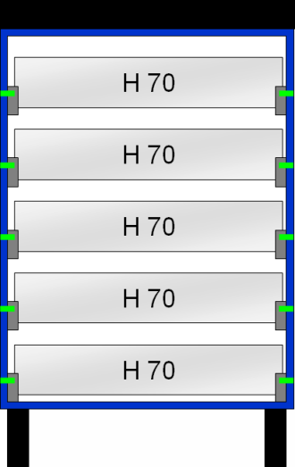
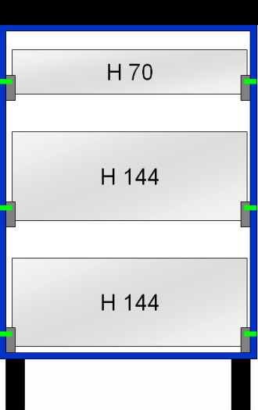

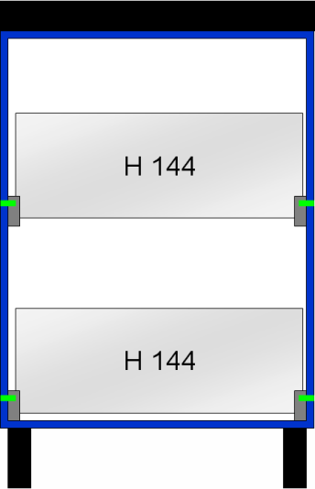
Check!
 | Przestrzeń na wieniec górny | 18.0 mm
 | Dystans 5 prowadnicy do wieńca górnego | 91.0 mm
 | Pozycja montażu 5 prowadnicy szuflady | 611.0 mm
 | Dystans 4 do 5 prowadnicy | 143.0 mm
 | Pozycja montażu 4 prowadnicy szuflady | 468.0 mm |  | Przestrzeń na wieniec górny | 18.0 mm | Przestrzeń na wieniec górny | 18.0 mm
 | Dystans 3 do 4 prowadnicy | 143.0 mm |  | Dystans 3 do wieńca górnego | 91.0 mm | Dystans 3 do wieńca górnego | 91.0 mm
 | Pozycja montażu 3 prowadnicy szuflady | 325.0 mm |  | Pozycja montażu 3 prowadnicy szuflady | 611.0 mm | Pozycja montażu 3 prowadnicy szuflady | 611.0 mm | Przestrzeń na wieniec górny | 18.0 mm
 | Dystans 2 do 3 prowadnicy | 143.0 mm |  | Dystans 2 do 3 prowadnicy | 286.0 mm | Dystans 2 do 3 prowadnicy | 286.0 mm | Dystans 2 do wieńca górnego | 286.0 mm
 | Pozycja montażu 2 prowadnicy szuflady | 182.0 mm |  | Pozycja montażu 2 prowadnicy szuflady | 325.0 mm | Pozycja montażu 2 prowadnicy szuflady | 325.0 mm | Pozycja montażu 2 prowadnicy szuflady | 394.0 mm
 | Dystans 1 do 2 prowadnicy | 127.0 mm |  | Dystans 1 do 2 prowadnicy | 270.0 mm | Dystans 1 do 2 prowadnicy | 270.0 mm | Dystans 1 do 2 prowadnicy | 339.0 mm
 | Pozycja montażu 1 prowadnicy szuflady | 55.0 mm |  | Pozycja montażu 1 prowadnicy szuflady | 55.0 mm | Pozycja montażu 1 prowadnicy szuflady | 55.0 mm | Pozycja montażu 1 prowadnicy szuflady | 55.0 mm
 | Wymagana przestrzeń dla prowadnicy Quadro | 37.0 mm |  | Wymagana przestrzeń dla prowadnicy Quadro | 37.0 mm | Wymagana przestrzeń dla prowadnicy Quadro | 37.0 mm | Wymagana przestrzeń dla prowadnicy Quadro | 37.0 mm
 | Przestrzeń na wieniec dolny | 18.0 mm |  | Przestrzeń na wieniec dolny | 18.0 mm | Przestrzeń na wieniec dolny | 18.0 mm | Przestrzeń na wieniec dolny | 18.0 mm

Położenie montażu mocowania frontu od dolnej krawędzi frontu
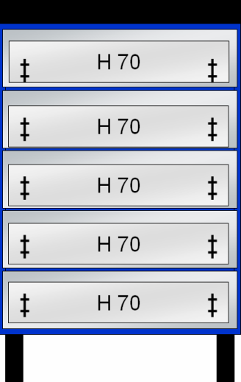
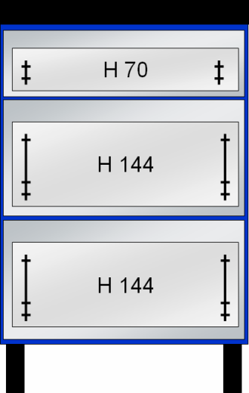
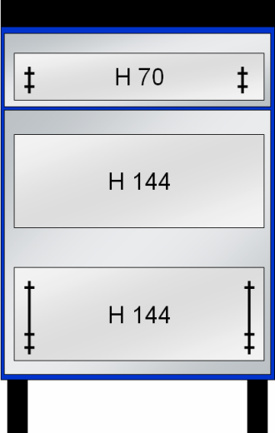
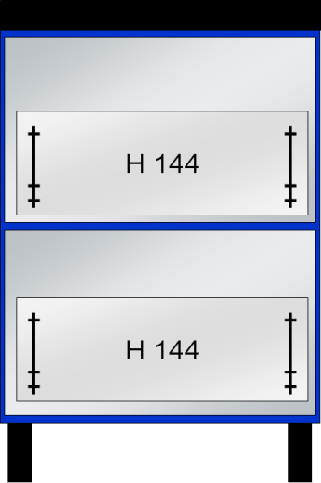
Check!
 | 5 front szuflady, górny wkęt | 73.5 mm | = dolny wkręt + 32 mm
 | 5 front szuflady, dolny wkęt | 41.5 mm | = dolna krawędź + przestrzeń na Quadro
 | 4 front szuflady, górny wkęt | 73.5 mm | = dolny wkręt + 32 mm | 3 front szuflady, górny wkęt | 73.5 mm
 | 4 front szuflady, dolny wkęt | 41.5 mm | = dolna krawędź + przestrzeń na Quadro | 3 front szuflady, dolny wkęt | 41.5 mm
 | 3 front szuflady, górny wkęt | 73.5 mm | = dolny wkręt + 32 mm | 2 szuflada, reling | 169.5 mm | 3 front szuflady, górny wkęt | 73.5 mm | 2 szuflada, reling | 169.5 mm
 | 3 front szuflady, dolny wkęt | 41.5 mm | = dolna krawędź + przestrzeń na Quadro | 2 front szuflady, górny wkęt | 73.5 mm | 3 front szuflady, dolny wkęt | 41.5 mm | 2 front szuflady, górny wkęt | 73.5 mm
 | 2 front szuflady, górny wkęt | 73.5 mm | = dolny wkręt + 32 mm | 2 front szuflady, dolny wkęt | 41.5 mm | 2 front szuflady, dolny wkręt | brak | 2 front szuflady, dolny wkęt | 41.5 mm
 | 2 front szuflady, dolny wkęt | 41.5 mm | = dolna krawędź + przestrzeń na Quadro | 1 szuflada, reling | 185.5 mm | 1 szuflada, reling | 185.5 mm | 1 szuflada, reling | 185.5 mm
 | 1 front szuflady, górny wkęt | 89.5 mm | = dolny wkręt + 32 mm | 1 front szuflady, górny wkęt | 89.5 mm | 1 front szuflady, górny wkęt | 89.5 mm | 1 front szuflady, górny wkęt | 89.5 mm
 | 1 front szuflady, dolny wkęt | 57.5 mm | = dolna krawędź + przestrzeń na Quadro + wieniec dolny | 1 front szuflady, dolny wkęt | 57.5 mm | 1 front szuflady, dolny wkęt | 57.5 mm | 1 front szuflady, dolny wkęt | 57.5 mm

Identyczne fronty szuflad
InnoTech wymiary dla identycznych frontów szuflad.

Fronty szuflad i szczeliny między frontami





Check!
 | Wysokość całkowita boku | 720.0 mm
 | Szczelina nad 5 frontem szuflady | 6.0 mm
 | Wysokość 5 frontu szuflady | 140.0 mm
 | Szczelina nad 4 frontem szuflady | 3.0 mm
 | Wysokość 4 frontu szuflady | 140.0 mm |  | Wysokość całkowita boku | 720.0 mm
 | Szczelina nad 3 frontem szuflady | 3.0 mm |  | Szczelina nad 3 frontem szuflady | 6.0 mm
 | Wysokość 3 frontu szuflady | 140.0 mm |  | Wysokość 3 frontu szuflady | 140.0 mm | Wysokość całkowita boku | 720.0 mm | Wysokość całkowita boku | 720.0 mm
 | Szczelina nad 2 frontem szuflady | 3.0 mm |  | Szczelina nad 2 frontem szuflady | 3.0 mm | Szczelina nad szufladą | 6.0 mm | Szczelina nad szufladą | 5.0 mm
 | Wysokość 2 frontu szuflady | 140.0 mm |  | Wysokość 2 frontu szuflady | 283.0 mm | Wysokość szuflady | 140.0 mm | Wysokość szuflady | 355.0 mm
 | Szczelina nad 1 frontem szuflady | 3.0 mm |  | Szczelina nad 1 frontem szuflady | 3.0 mm | Szczelina nad szufladą | 3.0 mm | Szczelina nad szufladą | 3.0 mm
 | Wysokość 1 frontu szuflady | 140.0 mm |  | Wysokość 1 frontu szuflady | 283.0 mm | Wysokość szuflady | 569.0 mm | Wysokość szuflady | 355.0 mm
 | Szczelina pod frontem dolnym szuflady | 2.0 mm |  | Szczelina pod frontem dolnym szuflady | 2.0 mm | Szczelina pod frontem dolnym szuflady | 2.0 mm | Szczelina pod frontem dolnym szuflady | 2.0 mm

Położenie montażu prowadnic od dolnej krawedzi boku korpusu



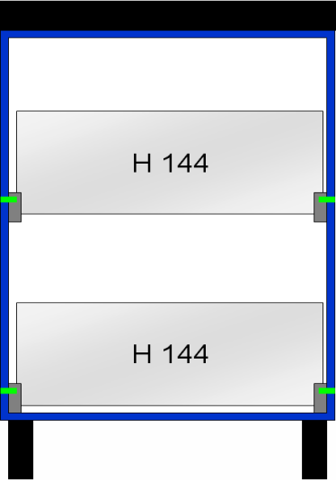
Check!
 | Przestrzeń na wieniec górny | 18.0 mm
 | Dystans 5 prowadnicy do wieńca górnego | 75.0 mm
 | Pozycja montażu 5 prowadnicy szuflady | 627.0 mm
 | Dystans 4 do 5 prowadnicy | 143.0 mm
 | Pozycja montażu 4 prowadnicy szuflady | 484.0 mm |  | Przestrzeń na wieniec górny | 18.0 mm | Przestrzeń na wieniec górny | 18.0 mm
 | Dystans 3 do 4 prowadnicy | 143.0 mm |  | Dystans 3 do wieńca górnego | 75.0 mm | Dystans 3 do wieńca górnego | 75.0 mm
 | Pozycja montażu 3 prowadnicy szuflady | 341.0 mm |  | Pozycja montażu 3 prowadnicy szuflady | 627.0 mm | Pozycja montażu 3 prowadnicy szuflady | 627.0 mm | Przestrzeń na wieniec górny | 18.0 mm
 | Dystans 2 do 3 prowadnicy | 143.0 mm |  | Dystans 2 do 3 prowadnicy | 286.0 mm | Dystans 2 do 3 prowadnicy | 286.0 mm | Dystans 2 do wieńca górnego | 286.0 mm
 | Pozycja montażu 2 prowadnicy szuflady | 198.0 mm |  | Pozycja montażu 2 prowadnicy szuflady | 341.0 mm | Pozycja montażu 2 prowadnicy szuflady | 341.0 mm | Pozycja montażu 2 prowadnicy szuflady | 394.0 mm
 | Dystans 1 do 2 prowadnicy | 143.0 mm |  | Dystans 1 do 2 prowadnicy | 286.0 mm | Dystans 1 do 2 prowadnicy | 286.0 mm | Dystans 1 do 2 prowadnicy | 339.0 mm
 | Pozycja montażu 1 prowadnicy szuflady | 55.0 mm |  | Pozycja montażu 1 prowadnicy szuflady | 55.0 mm | Pozycja montażu 1 prowadnicy szuflady | 55.0 mm | Pozycja montażu 1 prowadnicy szuflady | 55.0 mm
 | Wymagana przestrzeń dla prowadnicy Quadro | 37.0 mm |  | Wymagana przestrzeń dla prowadnicy Quadro | 37.0 mm | Wymagana przestrzeń dla prowadnicy Quadro | 37.0 mm | Wymagana przestrzeń dla prowadnicy Quadro | 37.0 mm
 | Przestrzeń na wieniec dolny | 18.0 mm |  | Przestrzeń na wieniec dolny | 18.0 mm | Przestrzeń na wieniec dolny | 18.0 mm | Przestrzeń na wieniec dolny | 18.0 mm

Check!
Położenie montażu mocowania frontu od dolnej krawędzi frontu


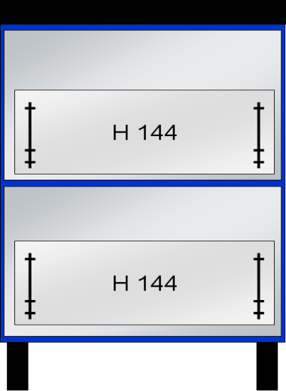

 | 5 front szuflady, górny wkęt | 89.5 mm | = dolny wkręt + 32 mm
 | 5 front szuflady, dolny wkęt | 57.5 mm | = dolna krawędź + przestrzeń na Quadro
 | 4 front szuflady, górny wkęt | 89.5 mm | = dolny wkręt + 32 mm | 3 front szuflady, górny wkęt | 89.5 mm
 | 4 front szuflady, dolny wkęt | 57.5 mm | = dolna krawędź + przestrzeń na Quadro | 3 front szuflady, dolny wkęt | 57.5 mm
 | 3 front szuflady, górny wkęt | 89.5 mm | = dolny wkręt + 32 mm | 2 szuflada, reling | 185.5 mm | 3 front szuflady, górny wkęt | 89.5 mm | 2 szuflada, reling | 185.5 mm
 | 3 front szuflady, dolny wkęt | 57.5 mm | = dolna krawędź + przestrzeń na Quadro | 2 front szuflady, górny wkęt | 89.5 mm | 3 front szuflady, dolny wkęt | 57.5 mm | 2 front szuflady, górny wkęt | 89.5 mm
 | 2 front szuflady, górny wkęt | 89.5 mm | = dolny wkręt + 32 mm | 2 front szuflady, dolny wkęt | 57.5 mm | 2 front szuflady, dolny wkręt | None | 2 front szuflady, dolny wkęt | 57.5 mm
 | 2 front szuflady, dolny wkęt | 57.5 mm | = dolna krawędź + przestrzeń na Quadro | 1 szuflada, reling | 185.5 mm | 1 szuflada, reling | 185.5 mm | 1 szuflada, reling | 185.5 mm
 | 1 front szuflady, górny wkęt | 89.5 mm | = dolny wkręt + 32 mm | 1 front szuflady, górny wkęt | 89.5 mm | 1 front szuflady, górny wkęt | 89.5 mm | 1 front szuflady, górny wkęt | 89.5 mm
 | 1 front szuflady, dolny wkęt | 57.5 mm | = dolna krawędź + przestrzeń na Quadro + wieniec dolny | 1 front szuflady, dolny wkęt | 57.5 mm | 1 front szuflady, dolny wkęt | 57.5 mm | 1 front szuflady, dolny wkęt | 57.5 mm

